Poeng
plass | poeng
1 | 100
2 | 95
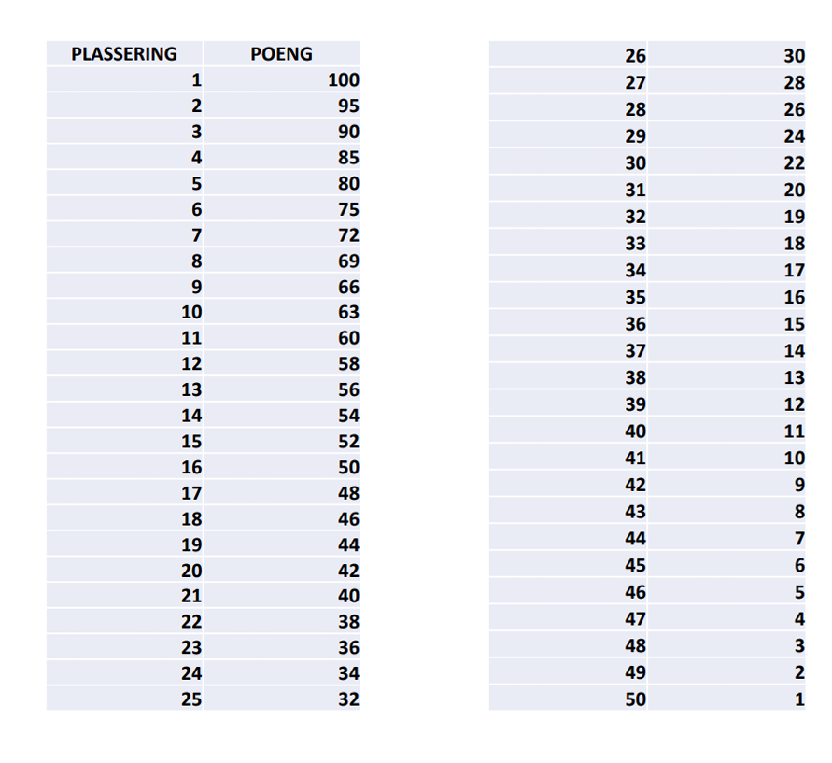
3 | 90
4 | 85
5 | 80
6 | 75
7 | 72
8 | 69
9 | 66
10 | 63
11 | 60
12 | 58
13 | 56
14 | 54
15 | 52
16 | 50
17 | 48
18 | 46
19 | 44
20 | 42
21 | 40
22 | 38
23 | 36
24 | 34
25 | 32
26 | 30
27 | 28
28 | 26
29 | 24
30 | 22
31 | 20
32 | 19
33 | 18
34 | 17
35 | 16
36 | 15
37 | 14
38 | 13
39 | 12
40 | 11
41 | 10
42 | 9
43 | 8
44 | 7
45 | 6
46 | 5
47 | 4
48 | 3
49 | 2
50 | 1

